2020_data
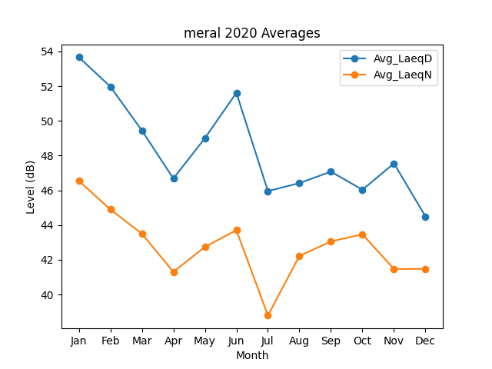
Month | Avg_LaeqD | Avg_LaeqN
1 | 53.669521078 | 46.546798225
2 | 51.97612899 | 44.899471274
3 | 49.448443327 | 43.504208304
4 | 46.680295353 | 41.303383548
5 | 49.003048772 | 42.739084946
6 | 51.619325939 | 43.707694103
7 | 45.957642898 | 38.789935139
8 | 46.415429028 | 42.22464768
9 | 47.077696065 | 43.055432173
10 | 46.033556797 | 43.468275433
11 | 47.551676668 | 41.469460835
12 | 44.495598305 | 41.473661105

